关系图
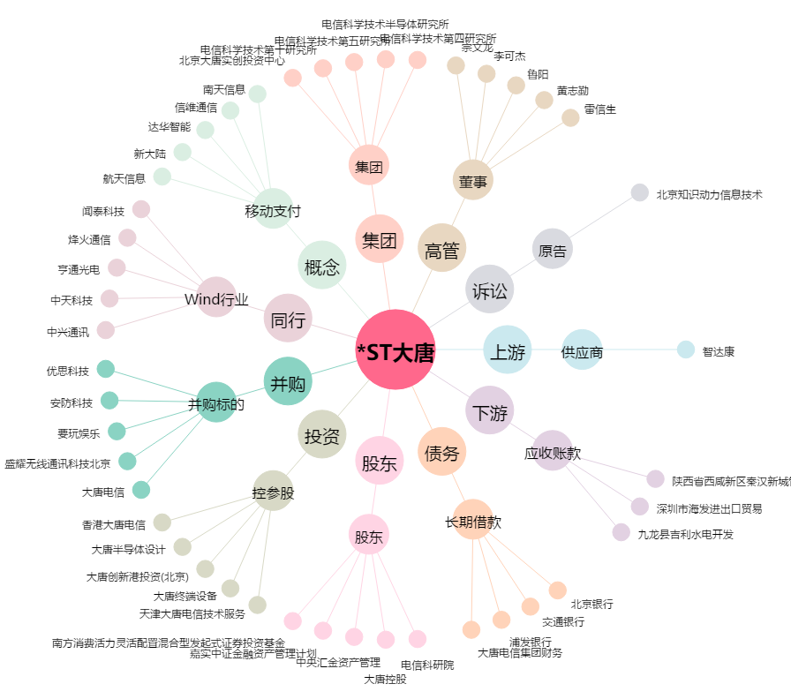
*ST大唐[600198.SH] - 关系概览图

